Narrenfahrplan
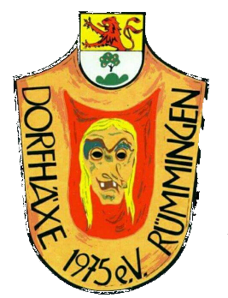

Narrenfahrplan Dorfhäxe Rümmingen 2023/2024

Datum | Treffpunkt | Veranstaltung | Outfit
2023-11-11 | nach Absprache Vereinsheim | Fasnachteröffnung Chürbse Wittlingen | Pulli/Shirt
2023-12-02 | 20.00 Uhr Vereinsheim | 33 Jahre Zieefägge Efringen | Häs
2024-01-13 | 16.00 Uhr Vereinsheim | Teufelsnacht Aichhalden (mit Umzug) (Bus) | Häs
2024-01-19 | 20.00 Uhr Vereinsheim | Hexentreffen der Burghexen Neuenburg | Häs
2024-01-20 | 17.00 Uhr Vereinsheim | Gugge uff de Gass Inzlingen | Häs
2024-01-27 | 20.00 Uhr Vereinsheim | Zündschnur Trottwarschlurbi Lörrach in Haagen | Häs
2024-02-03 | 20.00 Uhr Vereinsheim | Hexenball Chanderner Hexen in Wollbach | Häs
2024-02-04 | 10.00 Uhr Vereinsheim | Umzug Binzen | Häs
2024-02-08 | Rathaus Rümmingen | Schlüsselübergabe&Hemdglunkiumzug Rümmingen (anschl.Verheinsheim) | Glunki
2024-02-09 | 20.00 Uhr Vereinsheim | Schneggeball in Schwörstadt (Bus) | Häs
2024-02-10 | nach Absprache Vereinsheim | Gugge-Explosion in Lörrach | Häs
2024-02-11 | 11.00 Uhr Vereinsheim | Umzug Lörrach | Häs
2024-02-12 | 09.00 Uhr Halle | Rosenmontag Rümmingen | Pulli/Shirt
2024-02-17 | 14.00 Uhr Halle | Kinderfasnacht | Häs
2024-02-17 | 19.00 Uhr Vereinsheim | Bunter Abend im Vereinsheim | Verkleidet
2024-02-18 | 11.00 Uhr Vereinsheim | Umzug Hasel (Bus) | Häs
2024-02-18 | 18.30 Uhr Spielplatz | Fasnachtsfeuer mit Häxeverbrennung | Häs

